Aufgabe 5
 |  |  | Beiträge in den Medien |  | Generelle Problemsicht |  | Persönliche Problemsicht |  | Persönliche Verfassung
 |  | Lieb. Send. | Arbeit | Familie | Arbeit | Familie | Arbeit | Familie | Arbeit | Familie
 | i | V1 | V2 | V3 | V4 | V5 | V6 | V7 | V8 | V9
 | 1 | 1 | 35 | 24 | 9 | 3 | 7 | 8 | 0 | 1
 | 2 | 1 | 28 | 26 | 8 | 4 | 6 | 5 | 0 | 0
 | 3 | 1 | 26 | 30 | 8 | 5 | 9 | 3 | 1 | 0
 | 4 | 1 | 39 | 31 | 9 | 5 | 7 | 8 | 0 | 1
 | 5 | 1 | 31 | 21 | 8 | 3 | 6 | 3 | 0 | 0
 | 6 | 2 | 12 | 24 | 4 | 3 | 9 | 6 | 1 | 0
 | 7 | 2 | 17 | 27 | 6 | 4 | 6 | 7 | 0 | 0
 | 8 | 2 | 19 | 25 | 6 | 3 | 7 | 5 | 0 | 0
 | 9 | 2 | 22 | 29 | 7 | 5 | 9 | 9 | 0 | 1
 | 10 | 2 | 16 | 33 | 8 | 5 | 10 | 8 | 1 | 1
 | 11 | 3 | 41 | 12 | 10 | 2 | 8 | 3 | 0 | 0
 | 12 | 3 | 35 | 14 | 9 | 1 | 7 | 7 | 0 | 1
 | 13 | 3 | 31 | 16 | 8 | 2 | 8 | 8 | 0 | 1
 | 14 | 3 | 45 | 19 | 10 | 2 | 9 | 6 | 1 | 1
 | 15 | 3 | 42 | 15 | 8 | 3 | 10 | 7 | 1 | 1

5.2.1. Aufgabe 1 | Arithmetische Mittel | 2 | 29.266666667 | 23.066666667 | 7.8666666667 | 3.3333333333 | 7.8666666667 | 6.2 | 0.33333333333 | 0.53333333333
5.2.2. Aufgabe 2 | Arithmetische Mittel | 2 | 29.266666667 | 23.066666667 | 7.8666666667 | 3.3333333333 | 7.8666666667 | 6.2 | 0.33333333333 | 0.53333333333
5.2.3. Aufgabe 3 | Arithmetische Mittel | 2 | 29.266666667 | 23.066666667 | 7.8666666667 | 3.3333333333 | 7.8666666667 | 6.2 | 0.33333333333 | 0.53333333333
5.2.4. Aufgabe 4 | Varianz und Standardabweichung |  | Varianz von V2 | 100.59555556 |  | Standardabweichung: |  | 10.029733574
5.2.5. Aufgabe 5 | Varianz und Standardabweichung |  | Varianz von V6 | 1.8488888889 |  | Standardabweichung: |  | 1.359738537
5.2.6. Aufgabe 6 | Varianz und Standardabweichung |  | Varianz von V4 | 2.3822222222 | Std: | 1.5434449204 |  | Varianz von V5 | 1.5555555556 | Std: | 1.2472191289

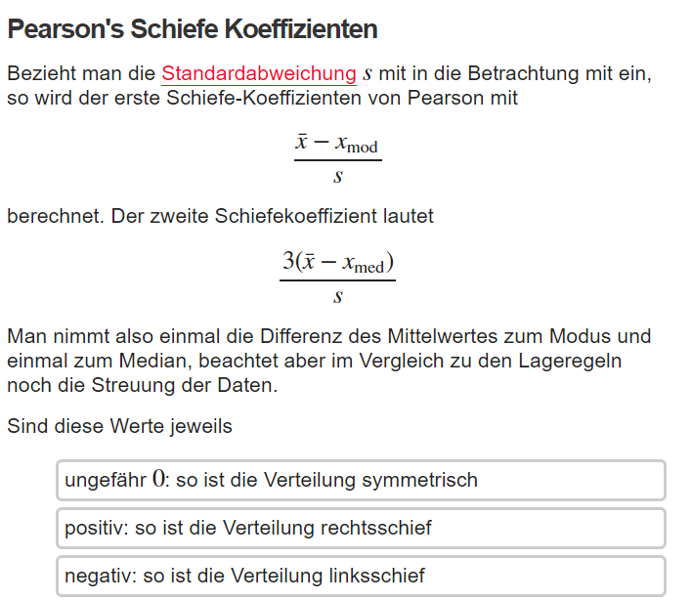
5.2.7. Aufgabe 7
a) | Schiefemaß 2. nach Pearson | V3 | Arithm. Mittel: | 23.066666667
 |  |  | Median | 24
 |  |  | S (Standardabwei) | 6.4027771752
 |  |  | Pearson 2. | -0.43731023638
 |  |  | Verteilung ist linksschief!!

